상품제안서
락앤락 3314 리틀럽 키즈스트랩 텀블러 500ml | 상품코드: F23448

 |  |  |  |  |  |  | 02-412-0044 | www.easy1.co.kr
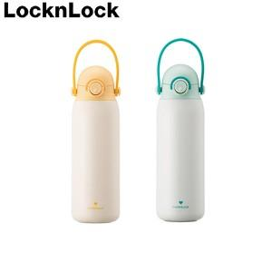

【상세/제작정보】 | <p><span style="font-size: 12pt;"><b>* 배송비- 한박스 25개/ 5000원별도</b></span></p><p><span style="font-size: 12pt;"><b>* 레이저인쇄- 100이하 일괄/ 70000원별도​</b></span></p>

【인쇄/포장옵션】 | 레이저, DTF / 포장지포장

【공급단가】 | 수량 | 50~ | 100~ | 500~ | 1,000~ | 2,000~
*VAT별도 | 단가 | 25,000원 | 24,600원 | 24,000원 | 23,400원 | 23,000원

【상품 URL】 | http://www.easy1.co.kr/src/goods_detail.php?gdno=23448

